상품제안서
우리방짜유기 술잔·수저 2인세트 겹보자기 | 상품코드: F25723

 |  |  |  |  |  |  | 02-412-0044 | www.easy1.co.kr
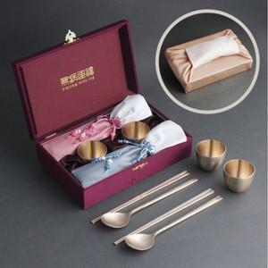

【상세/제작정보】 | 우리를 생각나게 해주는 유기술잔

【인쇄/포장옵션】 | 레이저 / 쇼핑백

【공급단가】 | 수량 | 50~ | 100~ | 500~ | 1,000~ | 2,000~
*VAT별도 | 단가 | 83,750원 | 82,410원 | 80,400원 | 78,390원 | 77,050원

【상품 URL】 | https://easy1.co.kr:443/src/goods_detail.php?gdno=25723

